나사정리
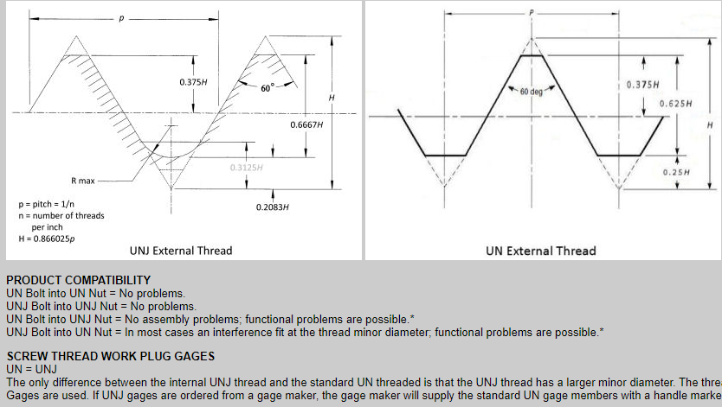
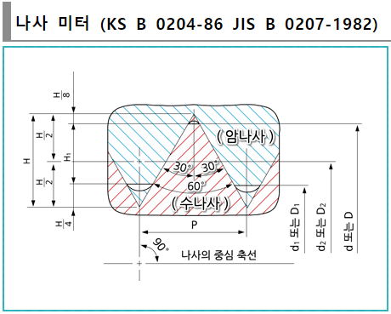
 |  |  |  |  |  |  | A= | 60 | ˚
 |  |  |  |  |  |  | H= | TAN(90-A/2)/2×P | = | 0.86602540378 | P
 |  |  |  |  |  |  | H1= | H-3×H/8 | = | 0.54126587737 | P
 |  |  |  |  |  |  | d1= | d-H1×2 | =d- | 1.0825317547 | P
 |  |  |  |  |  |  | d2= | d-6×(H/8) | =d- | 0.64951905284 | P

나사호칭 | 호칭기호 | 외경 | 피치 | 산각 | 산높이 | 접촉높이 | 유효경 | 골지름
 |  | d | P | A | H | H1 | d2 | d1
 |  | mm | mm | deg. | mm | mm | mm | mm
M1×0.2 | M | 1 | 0.2 | 60 | 0.173205 | 0.108253 | 0.870 | 0.783
M1.1×0.25 | M | 1.1 | 0.25 | 60 | 0.216506 | 0.135316 | 0.938 | 0.829
M1.2×0.25 | M | 1.2 | 0.25 | 60 | 0.216506 | 0.135316 | 1.038 | 0.929
M1.4×0.3 | M | 1.4 | 0.3 | 60 | 0.259808 | 0.162380 | 1.205 | 1.075
M1.6×0.35 | M | 1.6 | 0.35 | 60 | 0.303109 | 0.189443 | 1.373 | 1.221
M1.7×0.35 | M | 1.7 | 0.35 | 60 | 0.303109 | 0.189443 | 1.473 | 1.321
M1.8×0.35 | M | 1.8 | 0.35 | 60 | 0.303109 | 0.189443 | 1.573 | 1.421
M2×0.4 | M | 2 | 0.4 | 60 | 0.346410 | 0.216506 | 1.740 | 1.567
M2.2×0.45 | M | 2.2 | 0.45 | 60 | 0.389711 | 0.243570 | 1.908 | 1.713
M2.3×0.4 | M | 2.3 | 0.4 | 60 | 0.346410 | 0.216506 | 2.040 | 1.867
M2.5×0.45 | M | 2.5 | 0.45 | 60 | 0.389711 | 0.243570 | 2.208 | 2.013
M2.6×0.45 | M | 2.6 | 0.45 | 60 | 0.389711 | 0.243570 | 2.308 | 2.113
M3×0.5 | M | 3 | 0.5 | 60 | 0.433013 | 0.270633 | 2.675 | 2.459

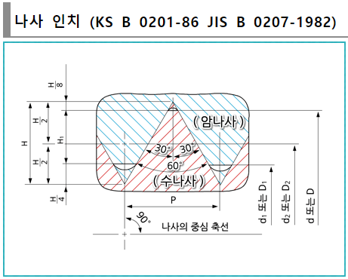

 |  |  |  |  |  |  |  | H= | TAN(A)/2n×25.4 | = | 0.86602540378 | /n×25.4
 |  |  |  |  |  |  |  | H1= | H-3×H/8 | = | 0.54126587737 | /n×25.4
 |  |  |  |  |  |  |  | d1= | d-H1×2 | =(d(in) - | 1.0825317547 | /n)×25.4
 |  |  |  |  |  |  |  | d2= | d-6×(H/8) | =(d(in) - | 0.64951905284 | /n)×25.4
 |  |  |  |  |  |  |  | P= | 25.4/n

나사호칭 | 나사종류 | 호칭기호 | 산수 | 피치 | 산각 | 산높이 | 접촉높이 | 외경 | 유효경 | 골지름
 |  |  | n | P | A | H | H1 | d | d2 | d1
 |  |  |  | mm | deg. | mm | mm | mm | mm | mm
No. 0 - 80 UNF | UNF | No. 0 | 80 | 0.3175 | 60 | 0.274963 | 0.171852 | 1.524 | 1.31778 | 1.180296
No. 1 - 72 UNF | UNF | No. 1 | 72 | 0.35277777778 | 60 | 0.305515 | 0.190947 | 1.854 | 1.62486 | 1.472107
No. 2 - 64 UNF | UNF | No. 2 | 64 | 0.396875 | 60 | 0.343704 | 0.214815 | 2.184 | 1.92622 | 1.754370
No. 3 - 56 UNF | UNF | No. 3 | 56 | 0.45357142857 | 60 | 0.392804 | 0.245503 | 2.515 | 2.22040 | 2.023995
No. 4 - 48 UNF | UNF | No. 4 | 48 | 0.52916666667 | 60 | 0.458272 | 0.286420 | 2.845 | 2.50130 | 2.272160
No. 5 - 44 UNF | UNF | No. 5 | 44 | 0.57727272727 | 60 | 0.499933 | 0.312458 | 3.175 | 2.80005 | 2.550084
No. 6 - 40 UNF | UNF | No. 6 | 40 | 0.635 | 60 | 0.549926 | 0.343704 | 3.505 | 3.09256 | 2.817592
No. 8 - 36 UNF | UNF | No. 8 | 36 | 0.70555555556 | 60 | 0.611029 | 0.381893 | 4.166 | 3.70773 | 3.402214
No. 10 - 32 UNF | UNF | No. 10 | 32 | 0.79375 | 60 | 0.687408 | 0.429630 | 4.826 | 4.31044 | 3.966740
No. 12 - 28 UNF | UNF | No. 12 | 28 | 0.90714285714 | 60 | 0.785609 | 0.491005 | 5.486 | 4.89679 | 4.503989
1/4 - 28 UNF | UNF | 1/4 | 28 | 0.90714285714 | 60 | 0.785609 | 0.491005 | 6.35 | 5.76079 | 5.367989
5/16 - 24 UNF | UNF | 5/16 | 24 | 1.0583333333 | 60 | 0.916544 | 0.572840 | 7.938 | 7.25059 | 6.792321
1-1/2 - 12 UNF | UNF | 1-1/2 | 12 | 2.1166666667 | 60 | 1.833087 | 1.145679 | 38.1 | 36.72518 | 35.808641
No. 12 - 32 UNEF | UNEF | No. 12 | 32 | 0.79375 | 60 | 0.687408 | 0.429630 | 5.486 | 4.97044 | 4.626740

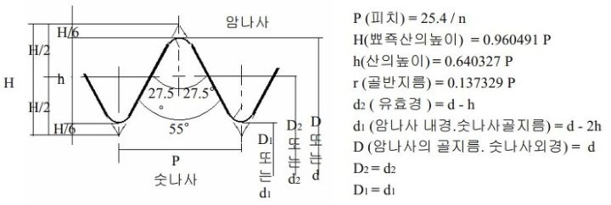
 |  |  |  |  |  |  |  |  | H= | TAN(90-A/2)×P | = | 0.960491 | P
 |  |  |  |  |  |  |  |  | H1(h)= | H-2×H/6×P | = | 0.640327 | P
 |  |  |  |  |  |  |  |  | d1= | d-2H1 | =d(in) - | 1.280655 | P
 |  |  |  |  |  |  |  |  | d2= | d-H1 | =d(in) - | 0.640327 | P
 |  |  |  |  |  |  |  |  | P= | 25.4/n

나사호칭 | 나사종류 | 호칭기호 | 산수 | 피치 | 산각 | 산높이 | 접촉높이 | 외경 | 유효경 | 골지름
 |  |  | n | P | A | H | H1 (h) | d | d2 | d1
 |  |  |  | mm | deg. | mm | mm | mm | mm | mm
G (PF) 1/16 | G (PF) | 1/16 | 28 | 0.9071 | 55 | 0.871303 | 0.580868 | 7.723 | 7.142132 | 6.561263
G (PF) 1/8 | G (PF) | 1/8 | 28 | 0.9071 | 55 | 0.871303 | 0.580868 | 9.728 | 9.147132 | 8.566263
G (PF) 1/4 | G (PF) | 1/4 | 19 | 1.3368 | 55 | 1.284025 | 0.856017 | 13.157 | 12.300983 | 11.444967
G (PF) 3/8 | G (PF) | 3/8 | 19 | 1.3368 | 55 | 1.284025 | 0.856017 | 16.662 | 15.805983 | 14.949967
G (PF) 1/2 | G (PF) | 1/2 | 14 | 1.8143 | 55 | 1.742605 | 1.161737 | 20.955 | 19.793263 | 18.631526
G (PF) 5/8 | G (PF) | 5/8 | 14 | 1.8143 | 55 | 1.742605 | 1.161737 | 22.911 | 21.749263 | 20.587526
G (PF) 3/4 | G (PF) | 3/4 | 14 | 1.8143 | 55 | 1.742605 | 1.161737 | 26.441 | 25.279263 | 24.117526
G (PF) 7/8 | G (PF) | 7/8 | 14 | 1.8143 | 55 | 1.742605 | 1.161737 | 30.201 | 29.039263 | 27.877526
G (PF) 1 | G (PF) | 1 | 11 | 2.3091 | 55 | 2.217861 | 1.478574 | 33.249 | 31.770426 | 30.291852
G (PF) 1 1/8 | G (PF) | 1 1/8 | 11 | 2.3091 | 55 | 2.217861 | 1.478574 | 37.897 | 36.418426 | 34.939852
G (PF) 1 1/4 | G (PF) | 1 1/4 | 11 | 2.3091 | 55 | 2.217861 | 1.478574 | 41.91 | 40.431426 | 38.952852
G (PF) 1 1/2 | G (PF) | 1 1/2 | 11 | 2.3091 | 55 | 2.217861 | 1.478574 | 47.803 | 46.324426 | 44.845852
G (PF) 1 3/4 | G (PF) | 1 3/4 | 11 | 2.3091 | 55 | 2.217861 | 1.478574 | 53.746 | 52.267426 | 50.788852
G (PF) 2 | G (PF) | 2 | 11 | 2.3091 | 55 | 2.217861 | 1.478574 | 59.614 | 58.135426 | 56.656852
G (PF) 2 1/4 | G (PF) | 2 1/4 | 11 | 2.3091 | 55 | 2.217861 | 1.478574 | 65.71 | 64.231426 | 62.752852
G (PF) 2 1/2 | G (PF) | 2 1/2 | 11 | 2.3091 | 55 | 2.217861 | 1.478574 | 75.184 | 73.705426 | 72.226852
G (PF) 2 3/4 | G (PF) | 2 3/4 | 11 | 2.3091 | 55 | 2.217861 | 1.478574 | 81.534 | 80.055426 | 78.576852
G (PF) 3 | G (PF) | 3 | 11 | 2.3091 | 55 | 2.217861 | 1.478574 | 87.884 | 86.405426 | 84.926852
G (PF) 3 1/2 | G (PF) | 3 1/2 | 11 | 2.3091 | 55 | 2.217861 | 1.478574 | 100.33 | 98.851426 | 97.372852
G (PF) 4 | G (PF) | 4 | 11 | 2.3091 | 55 | 2.217861 | 1.478574 | 113.03 | 111.551426 | 110.072852
G (PF) 4 1/2 | G (PF) | 4 1/2 | 11 | 2.3091 | 55 | 2.217861 | 1.478574 | 125.73 | 124.251426 | 122.772852
G (PF) 5 | G (PF) | 5 | 11 | 2.3091 | 55 | 2.217861 | 1.478574 | 138.43 | 136.951426 | 135.472852
G (PF) 5 1/2 | G (PF) | 5 1/2 | 11 | 2.3091 | 55 | 2.217861 | 1.478574 | 151.13 | 149.651426 | 148.172852
G (PF) 6 | G (PF) | 6 | 11 | 2.3091 | 55 | 2.217861 | 1.478574 | 163.83 | 162.351426 | 160.872852
G (PF) 7 | G (PF) | 7 | 11 | 2.3091 | 55 | 2.217861 | 1.478574 | 189.23 | 187.751426 | 186.272852
G (PF) 8 | G (PF) | 8 | 11 | 2.3091 | 55 | 2.217861 | 1.478574 | 214.63 | 213.151426 | 211.672852
G (PF) 9 | G (PF) | 9 | 11 | 2.3091 | 55 | 2.217861 | 1.478574 | 240.03 | 238.551426 | 237.072852
G (PF) 10 | G (PF) | 10 | 11 | 2.3091 | 55 | 2.217861 | 1.478574 | 265.43 | 263.951426 | 262.472852
G (PF) 12 | G (PF) | 12 | 11 | 2.3091 | 55 | 2.217861 | 1.478574 | 316.23 | 314.751426 | 313.272852

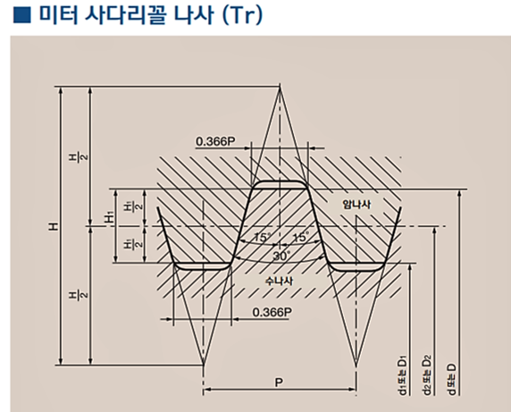

 |  |  |  |  |  |  |  | A= | 30 | ˚
 |  |  |  |  |  |  |  | H= | TAN(90-A/2)/2×P | = | 1.8660254038 | P
 |  |  |  |  |  |  |  | H1= | 0.5×P | = | 0.5 | P
 |  |  |  |  |  |  |  | d1= | d-P | =d- | 1 | P
 |  |  |  |  |  |  |  | d2= | d-0.5P | =d- | 0.5 | P

나사호칭 | 호칭기호 | 피치 | 산각 | 산높이 | 접촉높이 | 외경 | 유효경 | 골지름
 |  | P | A | H | H1 | d | d2 | d1
 |  | mm | deg. | mm | mm | mm | mm | mm
TR14×3 | TR | 3 | 30 | 5.598076 | 1.5 | 14 | 12.5 | 11
TR14×2 | TR | 2 | 30 | 3.732051 | 1 | 14 | 13 | 12
TR16×4 | TR | 4 | 30 | 7.464102 | 2 | 16 | 14 | 12
TR16×2 | TR | 2 | 30 | 3.732051 | 1 | 16 | 15 | 14
TR18×4 | TR | 4 | 30 | 7.464102 | 2 | 18 | 16 | 14
TR18×2 | TR | 2 | 30 | 3.732051 | 1 | 18 | 17 | 16
TR20×4 | TR | 4 | 30 | 7.464102 | 2 | 20 | 18 | 16
TR20×2 | TR | 2 | 30 | 3.732051 | 1 | 20 | 19 | 18
TR22×8 | TR | 8 | 30 | 14.928203 | 4 | 22 | 18 | 14
TR22×5 | TR | 5 | 30 | 9.330127 | 2.5 | 22 | 19.5 | 17
TR22×3 | TR | 3 | 30 | 5.598076 | 1.5 | 22 | 20.5 | 19

